关系图
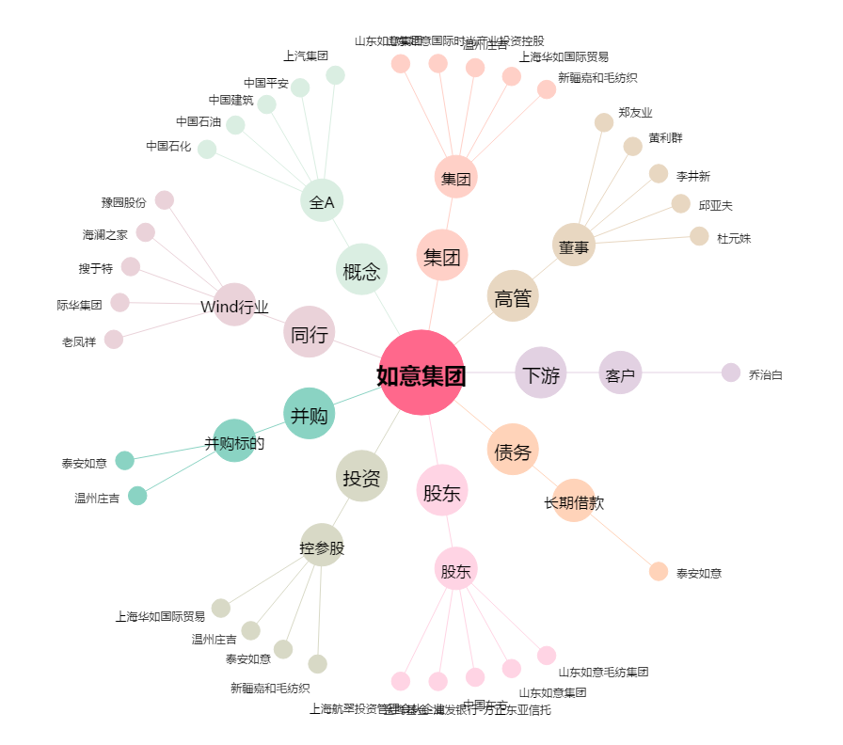
如意集团[002193.SZ] - 关系概览图

